画面定義書フォーマット
共通情報 |  |  | プロジェクト名 | エンジニアカリキュラムサイト |  |  | 作成者 |  | 新田 恵士
 |  |  | システム名 | LetsEngineer |  |  | 作成日付 |  | 2023-09-12
 |  |  | 工程名 | 外部設計 |  |  | バージョン |  | 1.0
 |  |  | ドキュメントID | LE001 |  |  | 更新者
 |  |  | ドキュメント名 | LetsEngineer 画面定義書 |  |  | 更新日付
書誌情報 |  |  | ID | LE001-2
 |  |  | 名称 | LetsEngineer TOPページ
 |  |  | 概要 | LetsEngineerにログインするためのTOPページの画面設計書

レイアウト図

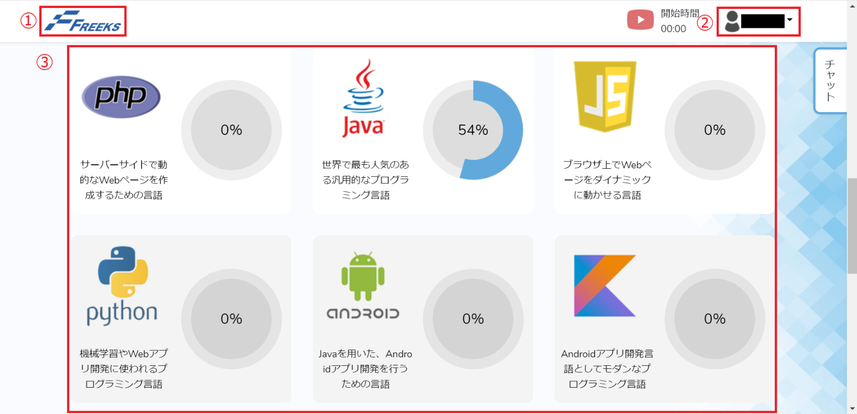

使用する部品
ヘッダー・・フッターは全画面共通で使用
識別ID |  | ラベル |  |  | 画面部品の種類 | 表示範囲 |  | 画面部品の説明
① | - | ロゴ |  |  | リンク |  |  | Topページへのリンク。
② | - | ログインユーザ |  |  | ユーザーネーム（m_user） |  |  | ログインユーザの名前が表示し、プルダウン式で「マイページ」と「ログアウト」メニューを選択できる。

③ | - | 言語進捗率 |  |  | カード（リンク） |  |  | 各章/項目ページへのリンク。各言語毎の紹介と進捗率を表す円グラフを1つのカードまとめる。

 | -
 | -

操作手順
ログイン後、学習したい言語を選択し、各章の項目ページへ遷移する。
そのとき、ログイン画面にて入力したユーザー情報から、ユーザーネームを取得し画面に表示する。
ログアウトしたい場合は、ユーザー情報を押下し、ログアウトを押下しログインページへ遷移する。
それぞれの言語を選択する際、進捗情報に登録されていない言語は表示させない。

詳細設計書フォーマット
共通情報 |  |  | プロジェクト名 |  | エンジニアカリキュラムサイト |  |  |  | 作成者 | 新田 恵士
 |  |  | システム名 |  | LetsEngineer |  |  |  | 作成日付 | 2023-09-12
 |  |  | 工程名 |  | 外部設計 |  |  |  | バージョン | 1.0
 |  |  | ドキュメントID |  | LE001 |  |  |  | 更新者
 |  |  | ドキュメント名 |  | LetsEngineer 画面定義書 |  |  |  | 更新日付
書誌情報 |  |  | ID |  | LEP002
 |  |  | 名称 |  | 詳細設計 TOP画面
 |  |  | 概要 |  | TOP画面に関するテーブル定義書

フローチャート

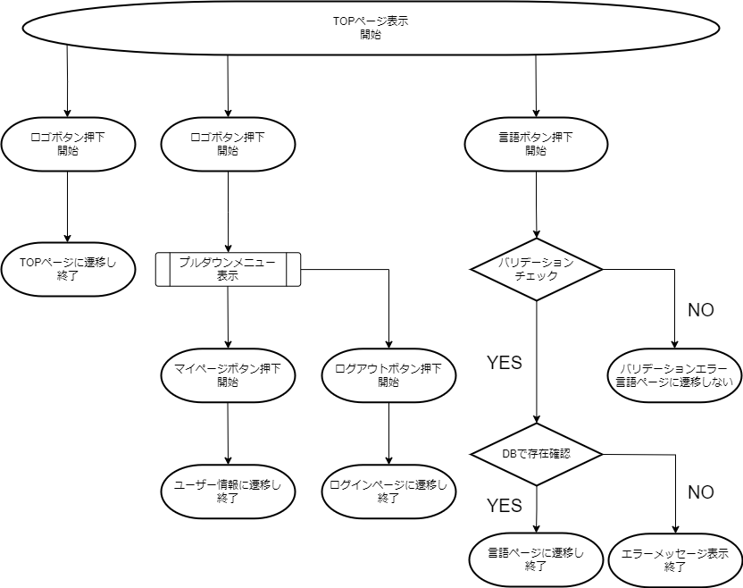

詳細

 | URL
 | TOPページ |  |  |  |  | /app/top/freeks
 | マイページリンク |  |  |  |  | /app/user/myprofile
 | ログオフページ |  |  |  |  | /app/user/login
 | 言語ページリンク |  |  |  |  | /app/language/top

 | バリデーション
 | 番号 | 項目 |  | バリデーション |  |  | データベース | カラム名 |  |  | 備考
 | 1 | 企業コード |  | 半角数字 |  |  | m_corporate | corporate_code
 | 2 | 言語id |  | 半角数字 |  |  | m_language | language_id

 | エラーメッセージ

 | ロゴ画像
 | Freeks ロゴ |  |  |  |  | /app/img/freeks_logo.png

